Sheet1
Substructure | Substructure in Molecule | Compound ID | Activity label | p_value | Compounds with substr. | Comp. with substr. active | Comp. with substr. inactive
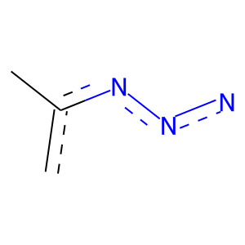 | 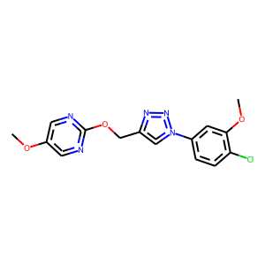 | 0 | 1 | 3.6276007089E-119 | 539 | 380 | 159
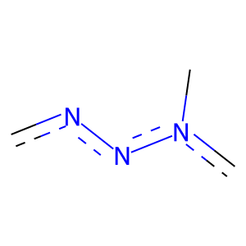 |  | 0 | 1 | 4.1226940652E-122 | 545 | 386 | 159
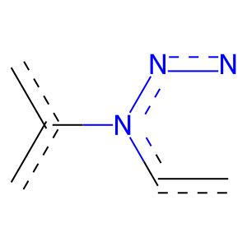 |  | 0 | 1 | 6.1515963027E-123 | 492 | 362 | 130
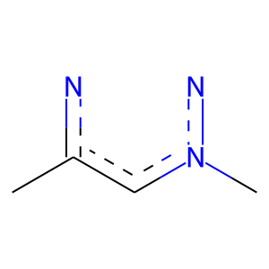 |  | 0 | 1 | 3.6276007089E-119 | 539 | 380 | 159
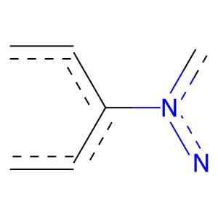 |  | 0 | 1 | 1.6388479404E-125 | 468 | 353 | 115
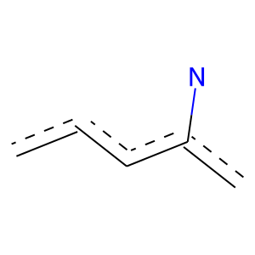 |  | 0 | 1 | 2.2438448936E-159 | 399 | 346 | 53
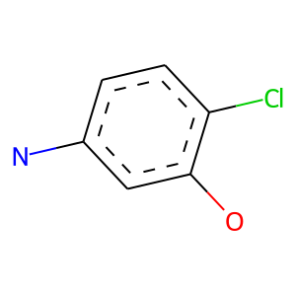 |  | 0 | 1 | 3.4981571417E-22 | 49 | 45 | 4
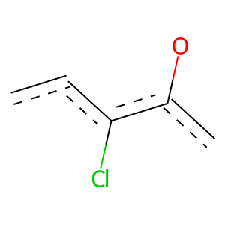 |  | 0 | 1 | 1.0348684936E-19 | 52 | 45 | 7
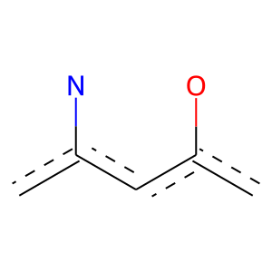 |  | 0 | 1 | 3.2172980338E-58 | 116 | 109 | 7
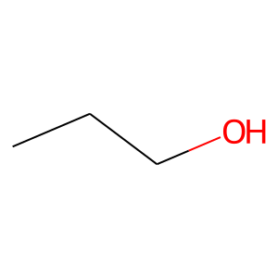 | 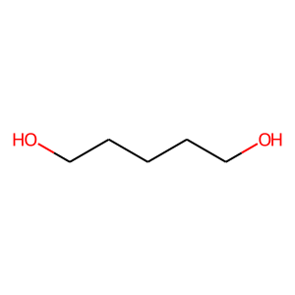 | 4 | 0 | 0 | 34 | 0 | 34
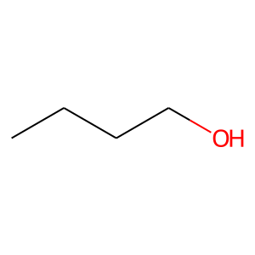 |  | 4 | 0 | 0 | 22 | 0 | 22
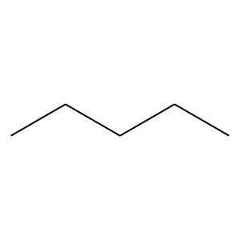 |  | 4 | 0 | 2.3664618963E-16 | 283 | 10 | 273
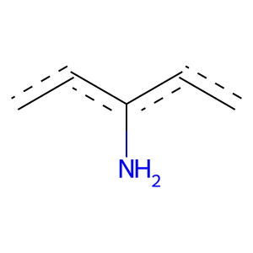 | 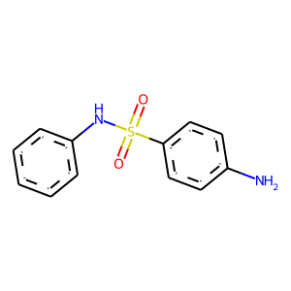 | 9 | 0 | 0.00070735591946 | 64 | 1 | 63
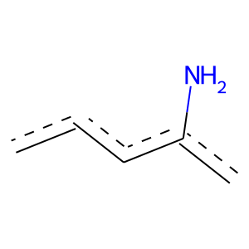 |  | 9 | 0 | 0.010660136587 | 87 | 5 | 82
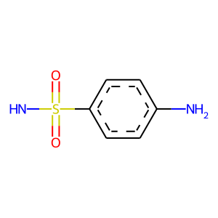 |  | 9 | 0 | 0 | 26 | 0 | 26
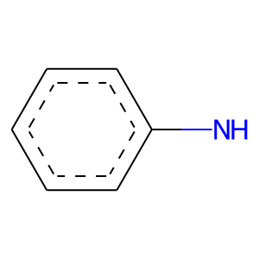 |  | 9 | 0 | 0 | 32 | 0 | 32
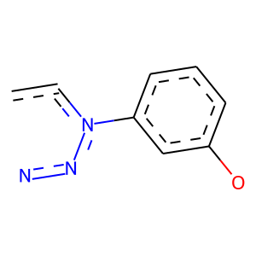 | 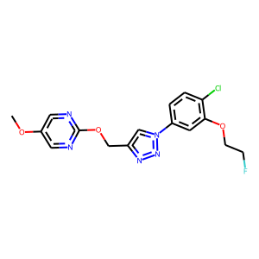 | 13 | 1 | 3.2172980338E-58 | 116 | 109 | 7
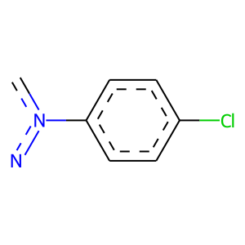 |  | 13 | 1 | 2.2387405751E-52 | 98 | 94 | 4
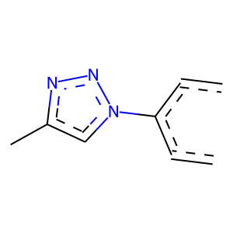 |  | 13 | 1 | 2.1049548348E-122 | 462 | 347 | 115
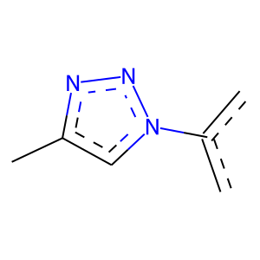 |  | 13 | 1 | 6.8049934933E-120 | 486 | 356 | 130
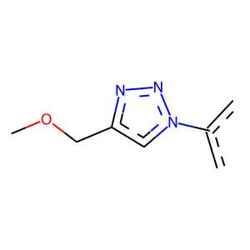 |  | 13 | 1 | 1.9018447241E-109 | 452 | 329 | 123
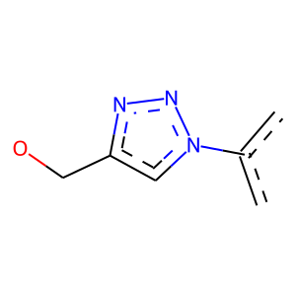 |  | 13 | 1 | 1.9018447241E-109 | 452 | 329 | 123
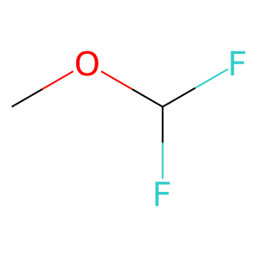 | 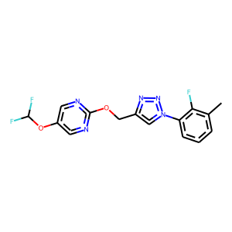 | 16 | 1 | 1.4773956577E-60 | 133 | 121 | 12
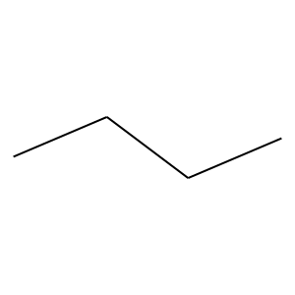 | 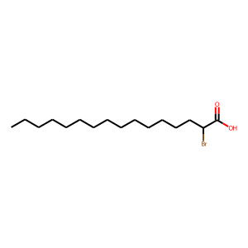 | 19 | 0 | 7.9145872113E-15 | 429 | 30 | 399
 |  | 19 | 0 | 1.1585533591E-16 | 267 | 8 | 259
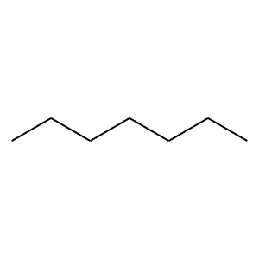 |  | 19 | 0 | 4.9685781371E-11 | 168 | 4 | 164
 |  | 19 | 0 | 6.3670891317E-14 | 186 | 3 | 183
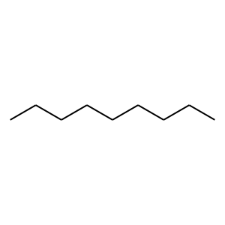 |  | 19 | 0 | 8.7794537097E-08 | 102 | 1 | 101
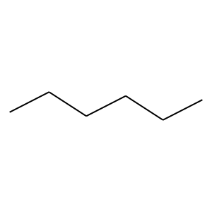 | 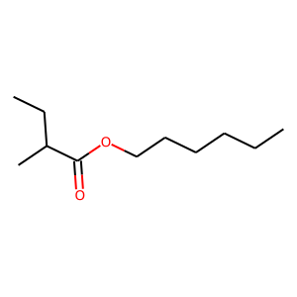 | 20 | 0 | 3.5350528571E-14 | 221 | 6 | 215
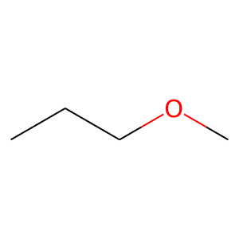 |  | 20 | 0 | 1.5365953857E-06 | 90 | 1 | 89
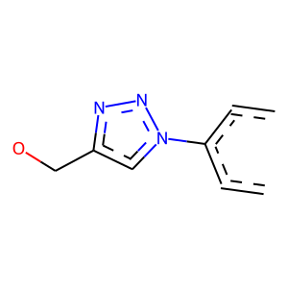 | 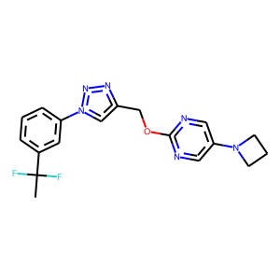 | 26 | 1 | 7.082602885E-112 | 428 | 320 | 108
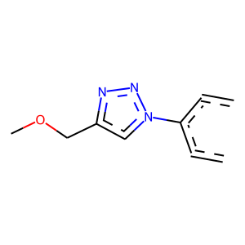 |  | 26 | 1 | 7.082602885E-112 | 428 | 320 | 108
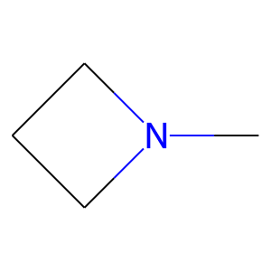 |  | 26 | 1 | 2.7438038996E-08 | 21 | 19 | 2
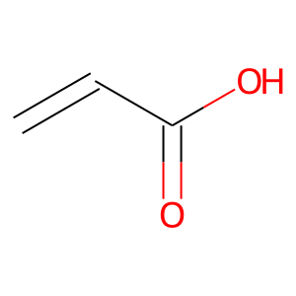 | 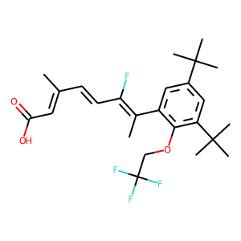 | 31 | 1 | 8.3436236762E-44 | 95 | 87 | 8
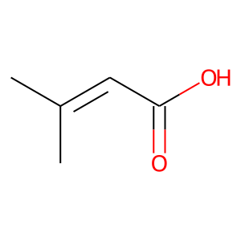 |  | 31 | 1 | 6.251812143E-31 | 66 | 61 | 5
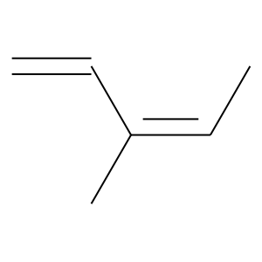 |  | 31 | 1 | 6.276520904E-27 | 69 | 60 | 9
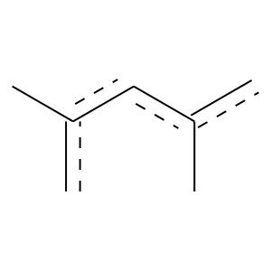 |  | 31 | 1 | 6.8854434469E-09 | 22 | 20 | 2
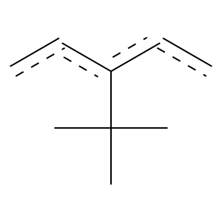 |  | 31 | 1 | 5.0460517762E-09 | 31 | 25 | 6
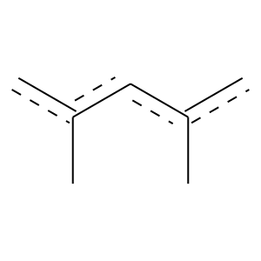 |  | 31 | 1 | 3.2197138388E-13 | 34 | 30 | 4
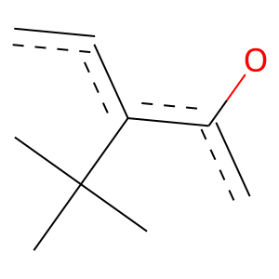 |  | 31 | 1 | 7.1957705338E-10 | 26 | 23 | 3
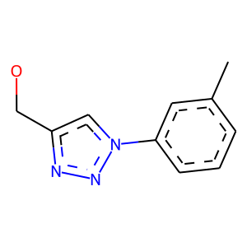 | 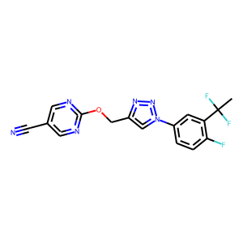 | 34 | 1 | 0 | 103 | 103 | 0
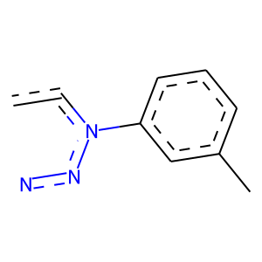 |  | 34 | 1 | 0 | 108 | 108 | 0
 |  | 34 | 1 | 2.9958369465E-102 | 240 | 213 | 27
 |  | 34 | 1 | 1.7737090112E-106 | 273 | 235 | 38
 |  | 34 | 1 | 2.9224248999E-57 | 96 | 95 | 1
 |  | 34 | 1 | 0 | 55 | 55 | 0
 |  | 34 | 1 | 0 | 114 | 114 | 0
 |  | 34 | 1 | 0 | 73 | 73 | 0
 |  | 36 | 1 | 3.2972960297E-52 | 176 | 138 | 38
 |  | 36 | 1 | 1.3295091547E-50 | 173 | 135 | 38
 |  | 36 | 1 | 1.3295091547E-50 | 173 | 135 | 38
 |  | 36 | 1 | 0.0010047643488 | 21 | 15 | 6
 |  | 40 | 0 | 0.0011984285655 | 72 | 2 | 70
 |  | 40 | 1 | 1.5916496394E-08 | 36 | 27 | 9
 |  | 46 | 1 | 0.0010047643488 | 21 | 15 | 6
 |  | 47 | 1 | 0 | 55 | 55 | 0
 |  | 47 | 1 | 0 | 95 | 95 | 0
 |  | 47 | 1 | 0 | 90 | 90 | 0
 |  | 47 | 1 | 0 | 50 | 50 | 0
 |  | 47 | 1 | 0 | 50 | 50 | 0
 |  | 47 | 1 | 0 | 55 | 55 | 0
 |  | 47 | 1 | 1.4935999926E-09 | 34 | 27 | 7
 |  | 47 | 1 | 1.4935999926E-09 | 34 | 27 | 7
 |  | 47 | 1 | 1.4935999926E-09 | 34 | 27 | 7
 |  | 47 | 1 | 1.4935999926E-09 | 34 | 27 | 7
 |  | 47 | 1 | 5.0988802519E-09 | 35 | 27 | 8
 |  | 47 | 1 | 2.9167544387E-05 | 24 | 18 | 6
 |  | 47 | 1 | 0.00010874704284 | 21 | 16 | 5
 |  | 51 | 1 | 5.974698291E-07 | 21 | 18 | 3
 |  | 53 | 1 | 9.6467113647E-62 | 116 | 111 | 5
 |  | 53 | 1 | 3.4981571417E-22 | 49 | 45 | 4
 |  | 53 | 1 | 2.9590739198E-24 | 47 | 45 | 2
 |  | 53 | 1 | 1.5822804039E-20 | 41 | 39 | 2
 |  | 53 | 1 | 3.4981571417E-22 | 49 | 45 | 4
 |  | 53 | 1 | 3.6770332978E-23 | 48 | 45 | 3
 |  | 53 | 1 | 3.0155803421E-54 | 101 | 97 | 4
 |  | 53 | 1 | 6.5212347133E-32 | 137 | 99 | 38
 |  | 53 | 1 | 7.3041242208E-33 | 137 | 100 | 37
 |  | 54 | 0 | 0 | 30 | 0 | 30
 |  | 54 | 0 | 0 | 33 | 0 | 33
 |  | 54 | 0 | 0 | 24 | 0 | 24
 |  | 54 | 0 | 0 | 47 | 0 | 47
 |  | 61 | 1 | 2.420794832E-35 | 110 | 89 | 21
 |  | 67 | 1 | 2.6715274663E-06 | 24 | 19 | 5
 |  | 67 | 1 | 1.8254404068E-15 | 57 | 44 | 13
 |  | 72 | 0 | 3.3119586686E-10 | 149 | 3 | 146
 |  | 72 | 0 | 4.2824686977E-08 | 105 | 1 | 104
 |  | 78 | 0 | 0 | 39 | 0 | 39
 |  | 82 | 1 | 1.3863790446E-18 | 35 | 34 | 1
 |  | 82 | 1 | 0 | 34 | 34 | 0
 |  | 82 | 1 | 4.347446653E-27 | 76 | 64 | 12
 |  | 82 | 1 | 0 | 21 | 21 | 0
 |  | 82 | 1 | 0 | 21 | 21 | 0
 |  | 82 | 1 | 0 | 41 | 41 | 0
 |  | 82 | 1 | 0 | 43 | 43 | 0
 |  | 82 | 1 | 0 | 48 | 48 | 0
 |  | 82 | 1 | 0 | 48 | 48 | 0
 |  | 82 | 1 | 1.5096452591E-22 | 47 | 44 | 3
 |  | 82 | 1 | 0 | 34 | 34 | 0
 |  | 82 | 1 | 0 | 44 | 44 | 0
 |  | 82 | 1 | 1.5630031149E-51 | 87 | 86 | 1
 |  | 82 | 1 | 0 | 47 | 47 | 0
 |  | 82 | 1 | 0 | 47 | 47 | 0
 |  | 82 | 1 | 0 | 88 | 88 | 0
 |  | 82 | 1 | 0 | 86 | 86 | 0
 |  | 82 | 1 | 0 | 86 | 86 | 0
 |  | 82 | 1 | 0 | 86 | 86 | 0
 |  | 82 | 1 | 7.4780575154E-27 | 54 | 51 | 3
 |  | 82 | 1 | 1.5384066484E-30 | 95 | 77 | 18
 |  | 82 | 1 | 0 | 48 | 48 | 0
 |  | 82 | 1 | 1.5233532838E-24 | 88 | 68 | 20
 |  | 96 | 1 | 0 | 27 | 27 | 0
 |  | 96 | 1 | 0 | 27 | 27 | 0
 |  | 98 | 1 | 0 | 50 | 50 | 0
 |  | 107 | 1 | 1.2522147048E-10 | 38 | 30 | 8
 |  | 107 | 1 | 1.2522147048E-10 | 38 | 30 | 8
 |  | 107 | 1 | 2.1176225279E-14 | 49 | 39 | 10
 |  | 132 | 1 | 9.1857125513E-11 | 32 | 27 | 5
 |  | 132 | 0 | 0.0018330952612 | 96 | 5 | 91
 |  | 132 | 0 | 0.030752853421 | 117 | 10 | 107
 |  | 151 | 1 | 0 | 34 | 34 | 0
 |  | 151 | 1 | 0 | 33 | 33 | 0
 |  | 151 | 1 | 0 | 32 | 32 | 0
 |  | 151 | 1 | 0 | 21 | 21 | 0
 |  | 151 | 1 | 0 | 32 | 32 | 0
 |  | 151 | 1 | 0 | 43 | 43 | 0
 |  | 151 | 1 | 0 | 43 | 43 | 0
 |  | 151 | 1 | 0 | 34 | 34 | 0
 |  | 151 | 1 | 0 | 34 | 34 | 0
 |  | 151 | 1 | 0 | 34 | 34 | 0
 |  | 151 | 1 | 0 | 44 | 44 | 0
 |  | 151 | 1 | 0 | 43 | 43 | 0
 |  | 151 | 1 | 0 | 43 | 43 | 0
 |  | 151 | 1 | 0 | 86 | 86 | 0
 |  | 151 | 1 | 0 | 48 | 48 | 0
 |  | 151 | 1 | 0 | 48 | 48 | 0
 |  | 151 | 1 | 0 | 48 | 48 | 0
 |  | 151 | 1 | 1.2584118075E-25 | 86 | 68 | 18
 |  | 151 | 1 | 8.9223196061E-25 | 63 | 55 | 8
 |  | 153 | 0 | 0 | 40 | 0 | 40
 |  | 153 | 1 | 3.8035706488E-17 | 54 | 44 | 10
 |  | 154 | 1 | 9.2610482263E-06 | 21 | 17 | 4
 |  | 157 | 1 | 0 | 43 | 43 | 0
 |  | 157 | 1 | 0 | 48 | 48 | 0
 |  | 162 | 1 | 4.5086913696E-16 | 31 | 30 | 1
 |  | 162 | 1 | 0 | 24 | 24 | 0
 |  | 162 | 1 | 0 | 42 | 42 | 0
 |  | 162 | 1 | 1.3863790446E-18 | 35 | 34 | 1
 |  | 162 | 1 | 1.1391855539E-18 | 38 | 36 | 2
 |  | 162 | 1 | 0 | 29 | 29 | 0
 |  | 162 | 1 | 0 | 30 | 30 | 0
 |  | 162 | 1 | 2.5582390996E-12 | 25 | 24 | 1
 |  | 162 | 1 | 2.1347603973E-17 | 78 | 56 | 22
 |  | 162 | 1 | 7.1280354465E-22 | 58 | 50 | 8
 |  | 168 | 1 | 0 | 33 | 33 | 0
 |  | 168 | 1 | 0 | 32 | 32 | 0
 |  | 168 | 1 | 0 | 32 | 32 | 0
 |  | 168 | 1 | 0 | 33 | 33 | 0
 |  | 168 | 1 | 0 | 34 | 34 | 0
 |  | 168 | 1 | 0 | 34 | 34 | 0
 |  | 168 | 1 | 0 | 34 | 34 | 0
 |  | 168 | 1 | 0 | 34 | 34 | 0
 |  | 168 | 1 | 0 | 34 | 34 | 0
 |  | 172 | 1 | 0 | 23 | 23 | 0
 |  | 172 | 1 | 0 | 22 | 22 | 0
 |  | 172 | 1 | 4.5098946419E-11 | 23 | 22 | 1
 |  | 172 | 1 | 0 | 26 | 26 | 0
 |  | 172 | 1 | 0 | 33 | 33 | 0
 |  | 172 | 1 | 0 | 24 | 24 | 0
 |  | 172 | 1 | 2.5303630405E-30 | 65 | 60 | 5
 |  | 174 | 1 | 1.93206532E-07 | 32 | 24 | 8
 |  | 174 | 1 | 6.7049195314E-06 | 29 | 21 | 8
 |  | 177 | 1 | 0 | 40 | 40 | 0
 |  | 177 | 1 | 0 | 40 | 40 | 0
 |  | 177 | 1 | 0 | 40 | 40 | 0
 |  | 177 | 1 | 0 | 40 | 40 | 0
 |  | 182 | 0 | 0 | 39 | 0 | 39
 |  | 191 | 1 | 2.9590739198E-24 | 47 | 45 | 2
 |  | 191 | 1 | 2.9590739198E-24 | 47 | 45 | 2
 |  | 191 | 1 | 2.9590739198E-24 | 47 | 45 | 2
 |  | 193 | 1 | 3.8325740867E-09 | 41 | 30 | 11
 |  | 193 | 1 | 3.8325740867E-09 | 41 | 30 | 11
 |  | 193 | 1 | 1.2394239377E-07 | 38 | 27 | 11
 |  | 201 | 0 | 0 | 30 | 0 | 30
 |  | 214 | 1 | 0 | 40 | 40 | 0
 |  | 214 | 1 | 0 | 40 | 40 | 0
 |  | 227 | 1 | 4.5098946419E-11 | 23 | 22 | 1
 |  | 227 | 1 | 0 | 22 | 22 | 0
 |  | 227 | 1 | 1.8883389849E-10 | 22 | 21 | 1
 |  | 237 | 1 | 2.9590739198E-24 | 47 | 45 | 2
 |  | 243 | 1 | 3.2575997534E-19 | 36 | 35 | 1
 |  | 243 | 1 | 0 | 34 | 34 | 0
 |  | 243 | 1 | 0 | 34 | 34 | 0
 |  | 243 | 1 | 0 | 68 | 68 | 0
 |  | 243 | 1 | 0 | 84 | 84 | 0
 |  | 243 | 1 | 0 | 51 | 51 | 0
 |  | 243 | 1 | 0 | 52 | 52 | 0
 |  | 243 | 1 | 0 | 52 | 52 | 0
 |  | 243 | 1 | 0 | 51 | 51 | 0
 |  | 243 | 1 | 0 | 85 | 85 | 0
 |  | 243 | 1 | 0 | 84 | 84 | 0
 |  | 244 | 0 | 0.001127434508 | 62 | 1 | 61
 |  | 244 | 0 | 0 | 29 | 0 | 29
 |  | 250 | 0 | 0 | 22 | 0 | 22
 |  | 250 | 0 | 0 | 21 | 0 | 21
 |  | 250 | 0 | 0 | 27 | 0 | 27
 |  | 254 | 0 | 0 | 46 | 0 | 46
 |  | 254 | 0 | 0 | 81 | 0 | 81
 |  | 254 | 0 | 2.1659620713E-10 | 127 | 1 | 126
 |  | 254 | 0 | 0 | 48 | 0 | 48
 |  | 261 | 0 | 0 | 22 | 0 | 22
 |  | 264 | 0 | 0 | 24 | 0 | 24
 |  | 266 | 0 | 0 | 38 | 0 | 38
 |  | 267 | 1 | 0 | 51 | 51 | 0
 |  | 267 | 1 | 0 | 50 | 50 | 0
 |  | 267 | 1 | 0 | 50 | 50 | 0
 |  | 267 | 1 | 0 | 51 | 51 | 0
 |  | 268 | 0 | 0 | 22 | 0 | 22
 |  | 268 | 0 | 0 | 33 | 0 | 33
 |  | 268 | 0 | 0.019258646421 | 68 | 3 | 65
 |  | 279 | 0 | 0 | 54 | 0 | 54
 |  | 279 | 0 | 0 | 37 | 0 | 37
 |  | 282 | 0 | 0 | 22 | 0 | 22
 |  | 304 | 1 | 3.9914487627E-31 | 58 | 56 | 2
 |  | 304 | 1 | 3.9914487627E-31 | 58 | 56 | 2
 |  | 304 | 1 | 3.9914487627E-31 | 58 | 56 | 2
 |  | 304 | 1 | 3.9914487627E-31 | 58 | 56 | 2
 |  | 304 | 1 | 6.0886828585E-30 | 59 | 56 | 3
 |  | 304 | 1 | 6.0886828585E-30 | 59 | 56 | 3
 |  | 304 | 1 | 1.4637396293E-30 | 60 | 57 | 3
 |  | 304 | 1 | 1.4935999926E-09 | 34 | 27 | 7
 |  | 304 | 1 | 1.4935999926E-09 | 34 | 27 | 7
 |  | 304 | 1 | 1.4935999926E-09 | 34 | 27 | 7
 |  | 321 | 1 | 0 | 31 | 31 | 0
 |  | 321 | 1 | 0 | 31 | 31 | 0
 |  | 321 | 1 | 0 | 31 | 31 | 0
 |  | 321 | 1 | 0 | 31 | 31 | 0
 |  | 321 | 1 | 0 | 31 | 31 | 0
 |  | 321 | 1 | 0 | 31 | 31 | 0
 |  | 321 | 1 | 2.9167544387E-05 | 24 | 18 | 6
 |  | 321 | 1 | 2.9167544387E-05 | 24 | 18 | 6
 |  | 355 | 1 | 4.1332763618E-08 | 23 | 20 | 3
 |  | 369 | 0 | 0 | 28 | 0 | 28
 |  | 371 | 1 | 0 | 50 | 50 | 0
 |  | 372 | 0 | 0 | 22 | 0 | 22
 |  | 372 | 0 | 0 | 24 | 0 | 24
 |  | 416 | 0 | 0 | 37 | 0 | 37
 |  | 417 | 0 | 0.0022641962613 | 59 | 1 | 58
 |  | 433 | 1 | 2.6259554374E-12 | 39 | 32 | 7
 |  | 434 | 0 | 0 | 40 | 0 | 40
 |  | 434 | 0 | 0 | 47 | 0 | 47
 |  | 434 | 0 | 0 | 21 | 0 | 21
 |  | 443 | 1 | 0 | 31 | 31 | 0
 |  | 443 | 1 | 0 | 31 | 31 | 0
 |  | 443 | 1 | 0 | 31 | 31 | 0
 |  | 449 | 0 | 0 | 42 | 0 | 42
 |  | 449 | 0 | 0 | 22 | 0 | 22
 |  | 498 | 1 | 7.7935085518E-06 | 27 | 20 | 7
 |  | 498 | 1 | 6.1812104031E-08 | 31 | 24 | 7
 |  | 498 | 1 | 6.1812104031E-08 | 31 | 24 | 7
 |  | 498 | 1 | 7.7935085518E-06 | 27 | 20 | 7
 |  | 524 | 1 | 0 | 25 | 25 | 0
 |  | 524 | 1 | 0 | 26 | 26 | 0
 |  | 524 | 1 | 0 | 23 | 23 | 0
 |  | 524 | 1 | 0 | 25 | 25 | 0
 |  | 524 | 1 | 0 | 24 | 24 | 0
 |  | 524 | 1 | 0 | 21 | 21 | 0
 |  | 524 | 1 | 0 | 23 | 23 | 0
 |  | 524 | 1 | 0 | 22 | 22 | 0
 |  | 524 | 1 | 1.0458994209E-08 | 42 | 30 | 12
 |  | 551 | 1 | 0.00031343754799 | 22 | 16 | 6

